Prijsformulier
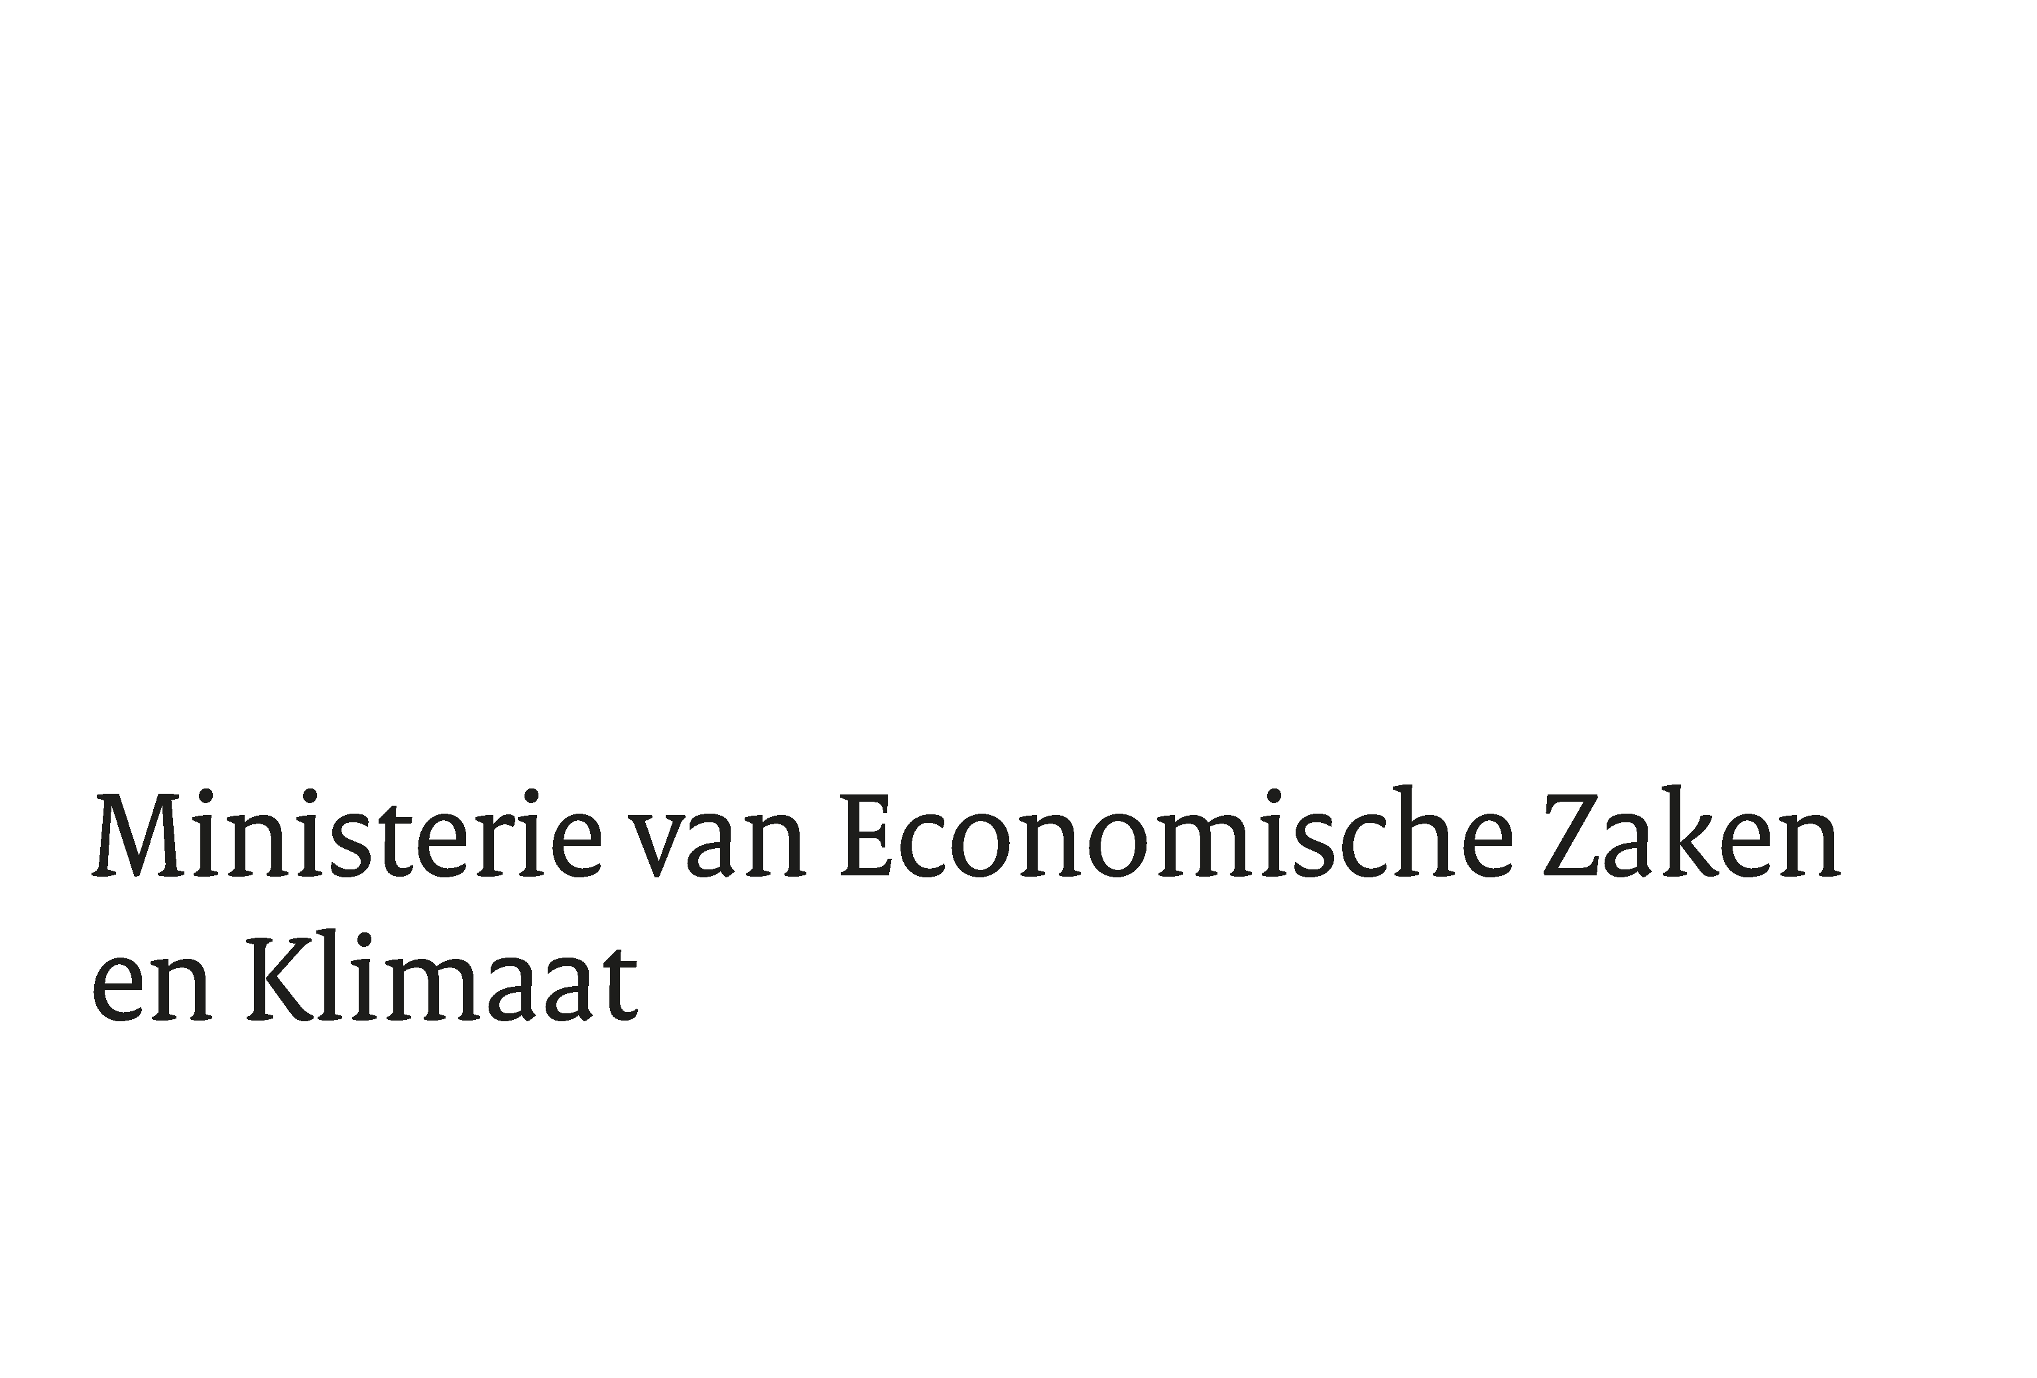

Europese aanbesteding volgens de openbare procedure voor de uitbesteding van Penetratietesten (RVICTO-PT) 2026
TenderNed-kenmerk: 609833

Inschrijver | <naam inschrijver>

Alleen gele cellen zijn in te vullen door inschrijver

Functieprofiel | Uurtarief (€) |  | Controle veld uurtarieven
Rapporteur | € 0.00 | (excl. BTW) | FOUT: Tarief Rapporteur mag niet nul of negatief zijn
Pentester junior | € 0.00 | (excl. BTW) | FOUT: Tarief Junior pentester mag niet nul of negatief zijn
Pentester medior | € 0.00 | (excl. BTW) | FOUT: Tarief Medior pentester mag niet nul of negatief zijn
Pentester senior | € 0.00 | (excl. BTW) | FOUT: Tarief Senior pentester mag niet nul of negatief zijn

Baseline (fictief) inzet uren per functieprofiel per scenario
 | Raamovereenkomst | Uren
Scenario | Aantal (opdrachten) | senior pentester | medior pentester | junior pentester | Rapporteur | Sub-totaal scenario
Klein | 10 | 6 | 4 | 4 | 2 | € 0.00
Normaal | 4 | 14 | 12 | 10 | 4 | € 0.00
Groot | 5 | 16 | 22 | 12 | 10 | € 0.00
Speciaal | 1 | 30 | 26 | 12 | 12 | € 0.00

Totaalprijs (gewogen) | € 0.00 | Fictief

